Introductie





Deze excel betreft een kosten-baten analyse voor verschillende teeltscenario's - m.n. berekeningen en simulaties naar best vermogen o.b.v. insteek van alle partners. Het consortium claimt weliswaar geen feitelijke kosten weer te geven en ziet af van enige aansprakelijkheid omtrent de volledige juistheid voor alle mogelijke cases.

De eerste drie excel-tabs zijn ter informatie. Deze bevatten onder mee alle (default) data die werd gebruikt in het opstellen van deze kosten/baten-analyse.

De hierna volgende excel-tabs zijn individualiseerbare K/B-analyses per vruchtgroente - meer bepaald voor de volgende vruchtgroente-opties:
Tomaat (vleestomaat)
Tomaat (tussentype)
Tomaat (tussentype, ingedraaid)
Tomaat (herfstteelt)
Paprika (traditioneel)
Paprika (met clips)
Courgette (traditioneel)
Aubergine (traditioneel)
Komkommer (traditioneel)
Komkommer (hoge draad)

Verander in volgende tabs voor de gewenste vruchtgroente waar nodig de prijzen & teeltparameters voor een standaard scenario 1 (conventioneel) en een alternatief scenario 2 (ifv afvoer naar compostering)
STAP 1: In geel gekleurde cellen staan default values voor conventionele vs alternatieve scenario's voor de desbetreffende vruchtgroente.
STAP 2: Deze geel gekleurde cellen kan u overschrijven om een persoonlijke kosten-/baten-oefening te maken.
STAP 3: Gebruik in de geel gekleurde cellen een 0 indien 'niet van toepassing' (bvb geen gebruik van touw, clips, beugels of Qlipr-systeem).
STAP 4: Indien een bepaald soort bindmateriaal - bvb een draadspanner - in praktijk niet mee in de te verhakselen loofstroom gaat, mogen de prijzen (gele vakjes) hiervan op 0 gezet worden of kan minstens een idem materiaalprijs in scenario 1 en scenario 2 ingevuld worden om een relevante kostvergelijking te maken. Trosbeugels worden niet geacht mee te worden verhakseld en afgevoerd/verwerkt dus staan op 0 euro. Indien dit in praktijk toch zo is, kan u de conventionele vs alternatieve beugelprijzen in gele vakjes invullen

Het finale resultaat geeft de kosten van conventioneel 'scenario 1' versus kosten van alternatief (Cmartlife C12.1) 'scenario 2'
Zeker als scenario 2 duurder uitkomt dan scenario 1 kan overwogen worden om GMO-steun bij uw veiling aan te vragen meer bepaald voor (een combinatie van) composteerbare bindmaterialen, verhakseling, afvoer naar en verwerking door kwaliteitsvolle compostering. Meer info over GMO-steun op laatste tab.

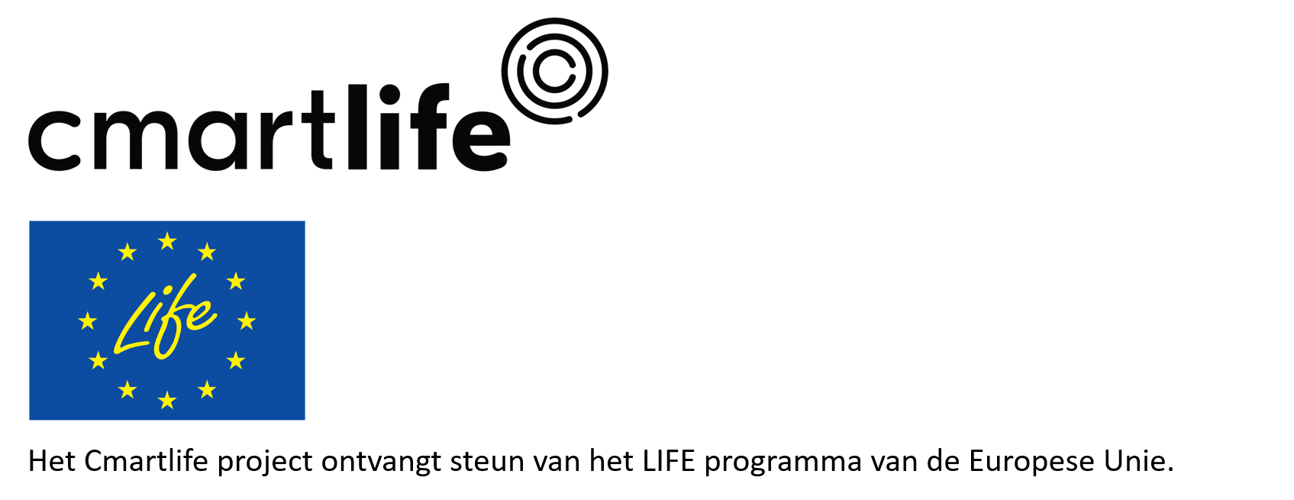
Deze tool werd opgesteld binnen het project Cmartlife C12.1 en SELOVA.

